チェックシート
ecoオフィスまつもと認定事業 環境に配慮した取組状況チェックシート

【記載方法】
１ 区分ごとにあてはまる取り組みの□にチェックしてください。
２ 自由記述部分がある取り組みは、具体的な数値や内容等を記入してください。
説明が必要であれば備考欄をご使用ください。
３ チェックした取り組みの写真を貼り付けてください。
４ チェックした取り組みが写真だけでは示しにくい場合、資料を添付し、資料No.を記入してください。
【注意事項】
１ 網掛けの加点項目は、その前の取り組みを実施している場合に加点できます。
２ 取り組みの区分に従い、その区分の中で一つでも該当する取り組みがあれば、
その評価点を加点できます。（二つ以上の取り組みに該当してもそれ以上の加点はありません。）
３ 事業所としての組織的な取り組みについてのみ記入してください。
４ 両面印刷でご提出ください。

地球環境 |  | 地球環境
低炭素型地域づくりの推進
省エネルギーの推進１ | 写真①又は資料 | 評価点
写真①
写真を貼り付けてください
 | クールビズ・ウォームビズを導入している。 | 1点
 | 空調の設定温度の適正化を実施している。 （冷房：28度／暖房：18度）
 | 節電・節水に積極的に取り組んでいる。（内容： ）

 | その他、日常管理による省エネルギーに取り組んでいる。（内容： ）

 | 【備考】 資料No.：（ ）

写真②
写真を貼り付けてください
省エネルギーの推進２ | 写真②又は資料 | 評価点
 | 事業所に高効率な給湯機器（ヒートポンプ式給湯器等）や照明機器（LED照明等）を導入したり、断熱窓を設置したりする等の省エネ化に配慮している。 （設置設備： ） | 1点

 | 【備考】 資料No.：（ ）

 |  | 地球環境
（加点項目）省エネルギーの推進 | 資料 | 評価点
計画的にエネルギーを減量できている。（下記のうち減量できているものにチェック） |  | 1点 又は ２点

電気（前年比 ％減） ガソリン（前年比 ％減）
ガス（前年比 ％減） 重 油 （前年比 ％減）
水道（前年比 ％減） 軽 油 （前年比 ％減）
その他（ 前年比 ％減）
※ １～２項目チェックで１点加点、３項目以上チェックで２点加点 | 資料No.：（ ① ）

写真③
写真を貼り付けてください
エコなエネルギーの利用 | 写真③又は資料 | 評価点
 | 薪ストーブ、ペレットストーブやペレットボイラーを設置している。 | 1点
 | 事業所に太陽光発電システム又は太陽熱給湯設備を設置している。
 | 太陽光・太陽熱以外の再生可能エネルギー（水力、地熱、風力、バイオマス等）の利用を促進する製品の利用、開発又は販売を進めている。 （具体例： ）

 | 【備考】 資料No.：（ ）

写真④
写真を貼り付けてください
車優先社会からの転換
自動車利用の抑制・効率化 | 写真④又は資料 | 評価点
 | エコ通勤、カーシェアリング又はエコドライブについて、従業員に対し啓発活動を行っている。（該当にチェック） （ エコ通勤 カーシェアリング エコドライブ ） | 1点

 | 時差通勤制度を導入している。

 | 【備考】 資料No.：（ ）

写真⑤
写真を貼り付けてください
（加点項目）自動車利用の抑制・効率化 | 写真⑤又は資料 | 評価点
 | 全従業員の40％以上がエコ通勤を実施している。（全社員数 人 実施人数 人 実施率 ％） | 2点

 | カーシェアリングを導入している。 | 1点

 | 自社の自動車の燃費を管理し、改善している。 | 1点

 | 【備考】 資料No.：（ ）
 |  | 地球環境 / 循環型社会
次世代自動車の導入 | 写真⑥又は資料 | 評価点
写真⑥
写真を貼り付けてください
 | 次世代自動車（電気自動車、ハイブリッド自動車、クリーンディーゼル自動車、燃料電池自動車等）の導入率が全車両数の10％以上である。（次世代自動車数 台 全車両数 台 導入率 ％） | 1点

 | 自動車を所有していない。
 | 【備考】 資料No.：（ ）

写真⑦
写真を貼り付けてください
エコな運搬・輸送 | 写真⑦又は資料 | 評価点
 | 共同輸配送、モーダルシフト等の効率的な輸送を実施している。 | 1点

 | 鉄道、自転車、徒歩等のエコな運搬又は輸送を推進している。

 | 【備考】 資料No.：（ ）

循環型社会
ごみ減量の推進
発生抑制１ | 写真⑧又は資料 | 評価点
写真⑧
写真を貼り付けてください
 | 簡易包装を実施している。 | 2点

 | 事業の取引先に簡易包装を呼びかけている。

 | 【備考】 資料No.：（ ）

写真⑨
写真を貼り付けてください
 |  | 循環型社会
発生抑制２ | 写真⑨又は資料 | 評価点
 | 買い物袋持参について、従業員に対し啓発活動を行っている。 | 2点

 | 【備考】 資料No.：（ ）

写真⑩
写真を貼り付けてください
ごみ減量の推進 | 写真⑩又は資料 | 評価点
 | ごみ減量計画書を作成し、従業員に周知啓発を行っている。 | 2点

 | 【備考】 資料No.：（ ）

（加点項目）ごみ減量の推進 | 資料 | 評価点
 |  | 2点
□ 自社のごみ量を把握し、減量ができている。 （ 年 ｇ → 年 ｇ） | 資料No.：（ ）

写真⑪
写真を貼り付けてください
食品ロスの削減 | 写真⑪又は資料 | 評価点
 | 「残さず食べよう！」推進店・事業所の認定を受けている。 | 2点

 | 【備考】 資料No.：（ ）

写真⑫
写真を貼り付けてください
 |  | 循環型社会
リサイクルの推進 | 写真⑫又は資料 | 評価点
 | 小紙片や容器包装プラスチック等、細かくごみ箱を分けて分別を促している。 | 2点

 | 両面印刷や裏紙の利用等により、紙の使用量を削減している。

 | 生ごみを堆肥化又は飼料化している。

 | 【備考】 資料No.：（ ）

写真⑬
写真を貼り付けてください
グリーン購入の推進 | 写真⑬又は資料 | 評価点
 | グリーン購入製品を使用している。 | 2点

 | 【備考】 資料No.：（ ）

（加点項目）グリーン購入の推進 | 資料 | 評価点
全体の70％以上をグリーン購入製品から購入している。 全体の90％以上を環境負荷低減に努めている企業から購入している。 |  | 2点

 | 資料No.：（ ）

 |  | 循環型社会 / 生活環境
農林業の推進
環境に配慮した農業、地産地消の推進 | 写真⑭又は資料 | 評価点
写真⑭
写真を貼り付けてください
 | 農薬や化学肥料の使用量を低減している。 | 1点
 | 低農薬栽培等の環境にやさしい方法で作られた農作物を利用又は販売している。
 | 遊休荒廃農地で景観作物（菜の花、ひまわり等）を栽培している。
 | 遊休荒廃農地としないよう貸出しを行っている。
 | 地元産の農産物を積極的に利用又は販売している。
 | 地域材の利用、販売又は商品開発を進めている。
 | 農林業活動への支援をしている。
 | 【備考】 資料No.：（ ）

生活環境
公害の防止と対策
公害の防止と対策 | 写真⑯又は資料 | 評価点
写真⑮
写真を貼り付けてください
 | 自社が引き起こし得る公害を把握し、発生防止や対策に関するマニュアルを作成している。 | 1点

 | 【備考】 資料No.：（ ）

 |  | 生活環境 / 自然環境
廃棄物の適正処理
廃棄物の適正処理 | 写真⑰又は資料 | 評価点
写真⑯
写真を貼り付けてください
 | 一般廃棄物、産業廃棄物を適正に処理している。 （内容： ） | 1点

 | 【備考】 資料No.：（ ）

写真⑰
写真を貼り付けてください
（加点項目）廃棄物の適正処理 | 写真⑱又は資料 | 評価点
 | 自社から出る廃棄物の種類を把握し、従業員に処理方法を周知している。 | 1点

 | 【備考】 資料No.：（ ）

自然環境
野生動植物の保全と対策
自然環境の保護・保全 | 写真⑲又は資料 | 評価点
写真⑱
写真を貼り付けてください
 | 自然や生物多様性に配慮して開発を行っている。 | 1点

 | 「市民の森」等、市民参加による里山整備等に参加又は支援している。

 | 【備考】 資料No.：（ ）

写真⑲
写真を貼り付けてください
 |  | 自然環境 / 快適環境
生物多様性の確保 | 写真⑳又は資料 | 評価点
 | アレチウリ等の外来種の駆除に参加又は支援している。（ の駆除） | 1点

 | 定期的に森林の手入れを行っている。

 | 【備考】 資料No.：（ ）

写真⑳
写真を貼り付けてください
自然とのふれあいの促進
自然とのふれあいの促進 | 写真㉑又は資料 | 評価点
 | 自社の人材や技術を使って、自然観察会や環境調査を行っている。 | 1点

 | 自然と触れ合うイベント（自然観察会等）を実施又は支援している。（年 回）

 | 自然環境や歴史文化を体験し、学ぶ観光を展開するエコツーリズムを実施又は支援している。

 | 【備考】 資料No.：（ ）

快適環境
松本らしい景観・文化の保全と創出
景観・文化の保全と創出 | 写真㉒又は資料 | 評価点
写真㉑
写真を貼り付けてください
 | 文化財や文化資産を保存・活用する活動に参加又は支援している。 | 1点

 | かおり環境や音環境等、五感に心地よい環境の創出につながる活動を実施、参加又は支援している。

 | 【備考】 資料No.：（ ）

 |  | 快適環境
緑化の美化と推進
緑化の推進 | 写真㉓又は資料 | 評価点
写真㉒
写真を貼り付けてください
 | 花壇をつくったり、植樹活動をしたりしている。 | 1点

 | 花いっぱい運動、オープンガーデン事業に参加又はこれらの活動を行う団体を支援している。 （支援している団体名： ）

 | 屋上緑化、壁面緑化、緑のカーテン等の緑を増やす活動を行っている。 （緑化面積： ㎥、敷地面積 ㎥、 緑化率 ％）

 | 【備考】 資料No.：（ ）

写真㉓
写真を貼り付けてください
美化の推進 | 写真㉔又は資料 | 評価点
 | 公園の清掃等の公園整備に参加又は支援している。 | 1点

 | 事業所周辺（敷地内・駐車場等）のごみ拾いや清掃をしている。（頻度： ）

 | 環境美化月間（週間）等、取組強化期間を設け、従業員へ啓発活動を行っている。（強化期間： 月 日～ 月 日）

 | 【備考】 資料No.：（ ）

写真㉔
写真を貼り付けてください
親しめる水辺の創出
水辺の保全 | 写真㉕又は資料 | 評価点
 | 河川清掃や河川パトロールに参加又はこれらの活動を行う団体を支援している。 （支援している団体名： ） | 1点

 | 【備考】 資料No.：（ ）

写真㉕
写真を貼り付けてください
 |  | 快適環境 / 共通する取組み
地下水・湧水の保全 | 写真㉖又は資料 | 評価点
 | 浸透性舗装や浸透桝等の雨水浸透施設を設置している。 | 1点

 | 【備考】 資料No.：（ ）

共通する取組み
環境教育の充実
環境教育の実施 | 写真㉗又は資料 | 評価点
写真㉖
写真を貼り付けてください
 | 子どもたちに対する環境教育を実施している。 （内容： ） | 2点

 | 地域住民に対する環境教育（環境に関する説明会等も含む。）を実施している。 （内容： ）

 | 【備考】 資料No.：（ ）

 | 自己採点点数
 |  | /42点
 | ※環境政策課使用欄
 | 評価点
 |  | /42点

【記載例】チェックシート
チェックシート・記載例
ecoオフィスまつもと認定事業 環境に配慮した取組状況チェックシート

【記載方法】
１ 区分ごとにあてはまる取り組みの□にチェックしてください。
２ 自由記述部分がある取り組みは、具体的な数値や内容等を記入してください。
説明が必要であれば備考欄をご使用ください。
３ チェックした取り組みの写真を貼り付けてください。
４ チェックした取り組みが写真だけでは示しにくい場合、資料を添付し、資料No.を記入してください。
【注意事項】
１ 網掛けの加点項目は、その前の取り組みを実施している場合に加点できます。
２ 取り組みの区分に従い、その区分の中で一つでも該当する取り組みがあれば、
その評価点を加点できます。（二つ以上の取り組みに該当してもそれ以上の加点はありません。）
３ 事業所としての組織的な取り組みについてのみ記入してください。
４ 両面印刷でご提出ください。

地球環境 |  | 地球環境
低炭素型地域づくりの推進
省エネルギーの推進１ | 写真①又は資料 | 評価点
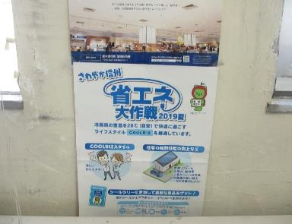
写真①
写真を貼り付けてください
 | クールビズ・ウォームビズを導入している。 | 1点
 | 空調の設定温度の適正化を実施している。 （冷房：28度／暖房：18度）
 | 節電・節水に積極的に取り組んでいる。（内容： ）

 | その他、日常管理による省エネルギーに取り組んでいる。（内容： ）
【写真・資料例】
・クールビズ・ウォームビズのポスター写真
・節電・節水の注意書き写真
 | 【備考】ポスター掲示による啓発 資料No.：（ ）

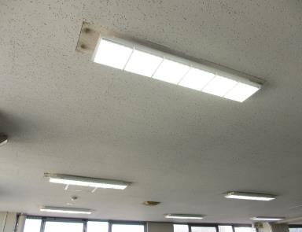
写真②
写真を貼り付けてください
省エネルギーの推進２ | 写真②又は資料 | 評価点
 | 事業所に高効率な給湯機器（ヒートポンプ式給湯器等）や照明機器（LED照明等）を導入したり、断熱窓を設置したりする等の省エネ化に配慮している。 （設置設備： LED照明 ） | 1点

【写真・資料例】
・LED照明の写真、工事契約書
・断熱窓や送風ファンの写真
 | 【備考】 資料No.：（ ）

資料を添付し、資料No.を記入してください。
資料①様式をご用意しています。ご自由にお使いください。
なお、必ず使わなければならないわけではありません。
 |  | 地球環境
（加点項目）省エネルギーの推進 | 資料 | 評価点
計画的にエネルギーを減量できている。（下記のうち減量できているものにチェック） |  | 1点 又は ２点

電気（前年比 9 ％減） ガソリン（前年比 ％減）
ガス（前年比 ％減） 重 油 （前年比 ％減）
水道（前年比 ％減） 軽 油 （前年比 ％減）
その他（ 前年比 ％減）
※ １～２項目チェックで１点加点、３項目以上チェックで２点加点 | 資料No.：（ ① ）

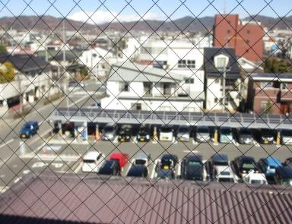
写真③
写真を貼り付けてください
エコなエネルギーの利用 | 写真③又は資料 | 評価点
 | 薪ストーブ、ペレットストーブやペレットボイラーを設置している。 | 1点
 | 事業所に太陽光発電システム又は太陽熱給湯設備を設置している。
 | 太陽光・太陽熱以外の再生可能エネルギー（水力・地熱・風力・バイオマス等）の利用を促進する製品の利用・開発・販売を進めている。 （具体例： ）

【写真・資料例】
・太陽光パネルの写真、工事契約書
・風力発電で製造したTシャツの店舗販売
・地熱発電設備の設置
 | 【備考】 太陽光発電システムの設置 資料No.：（ ）

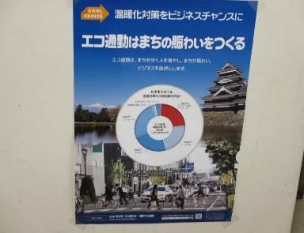
写真④
写真を貼り付けてください
車優先社会からの転換
自動車利用の抑制・効率化 | 写真④又は資料 | 評価点
 | エコ通勤・カーシェアリング・エコドライブのいずれか又はすべてについて、従業員に対し啓発活動を行っている。（該当にチェック） （ エコ通勤 カーシェアリング エコドライブ ） | 1点

 | 時差通勤制度を導入している。
【写真・資料例】
・エコ通勤、エコドライブのポスター写真
・社用車に乗せたエコドライブチラシ写真
 | 【備考】 ポスター掲示による啓発 資料No.：（ ）

写真⑤
写真を貼り付けてください
（加点項目）自動車利用の抑制・効率化 | 写真⑤又は資料 | 評価点
 | 全従業員の40％以上がエコ通勤を実施している。（全社員数 人 実施人数 人 実施率 ％） | 2点

 | カーシェアリングを導入している。 | 1点

【写真・資料例】
・エコ通勤者一覧の資料
・各車両の走行距離、給油量、燃費の一覧の資料
 | 自社の自動車の燃費を管理し、改善している。 | 1点

 | 【備考】 資料No.：（ ）
 |  | 地球環境 / 循環型社会
次世代自動車の導入 | 写真⑥又は資料 | 評価点
写真⑥
写真を貼り付けてください
 | 次世代自動車（電気自動車・ハイブリッド自動車・クリーンディーゼル自動車・燃料電池自動車）数の導入率が全車両数の10％以上である。（次世代自動車数 台 全車両数 台 導入率 ％） | 1点

【写真・資料例】
・所有している社用車一覧表
 | 自動車を所有していない。
 | 【備考】 資料No.：（ ）

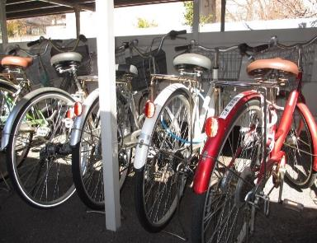
写真⑦
写真を貼り付けてください
エコな運搬・輸送 | 写真⑦又は資料 | 評価点
 | 共同輸配送、モーダルシフト等の効率的な輸送を実施している。 | 1点

 | 鉄道、自転車、徒歩のようなエコな運搬・輸送を推進している。

 | 【備考】 会社周辺の現場や取引先へ自転車で移動 資料No.：（ ）
【写真・資料例】
・共同輸配送をしている関連会社一覧
・普段の自転車を使用している写真

循環型社会
ごみ減量の推進
発生抑制１ | 写真⑧又は資料 | 評価点
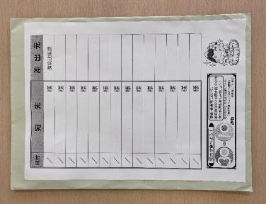
写真⑧
写真を貼り付けてください
 | 簡易包装を実施している。 | 2点

 | 事業の取引先に簡易包装を呼びかけている。

【写真・資料例】
・支社間のやりとりを古封筒で行っている写真
・事業取引先へ簡易包装を呼びかけているメール署名の資料
 | 【備考】 古封筒を社内便で使用 資料No.：（ ）

写真⑨
写真を貼り付けてください
 |  | 循環型社会
発生抑制２ | 写真⑨又は資料 | 評価点
 | 買い物袋持参について、従業員に対し啓発活動を行っている。 | 2点

 | 【備考】 資料No.：（ ）
【写真・資料例】
・買い物袋持参運動のポスター掲示写真
・社内用エコバッグを設置し、使用の呼びかけ掲示の写真

写真⑩
写真を貼り付けてください
ごみ減量の推進 | 写真⑩又は資料 | 評価点
 | ごみ減量計画書を作成し、従業員に周知啓発を行っている。 | 2点

 | 【備考】 資料No.：（ ）
【写真・資料例】
・ごみ排出量、減量目標等を書いた計画書の掲示写真

（加点項目）ごみ減量の推進 | 資料 | 評価点
 |  | 2点
□ 自社のごみ量を把握し、減量ができている。 （ 年 ｇ → 年 ｇ） | 資料No.：（ ）

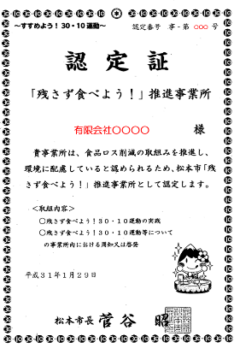
写真⑪
写真を貼り付けてください
食品ロスの削減 | 写真⑪又は資料 | 評価点
 | 「残さず食べよう！」推進店・事業所の認定を受けている。 | 2点

 | 【備考】 資料No.：（ ）
【写真・資料例】
・認定証のコピー

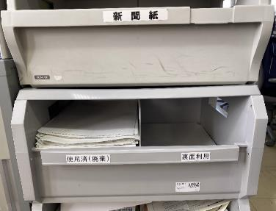
写真⑫
写真を貼り付けてください
 |  | 循環型社会
リサイクルの推進 | 写真⑫又は資料 | 評価点
 | 小紙片や容器包装プラスチック等、細かくごみ箱を分けて分別を促している。 | 2点
【写真・資料例】
・複数個のごみ箱を設置している写真
・裏紙利用ボックスの写真
 | 両面印刷や裏紙の利用等により、紙の使用量を削減している。

 | 生ごみを堆肥化又は飼料化している。

 | 【備考】 紙類分別ボックスの設置 資料No.：（ ）

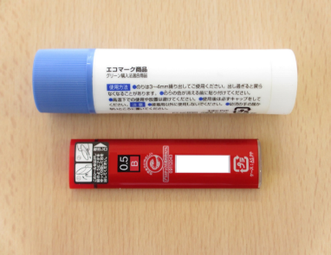
写真⑬
写真を貼り付けてください
グリーン購入の推進 | 写真⑬又は資料 | 評価点
 | グリーン購入製品を使用している。 | 2点

【写真・資料例】
・グリーン購入品写真
・グリーン購入品が含まれている事務用品納品書の資料
 | 【備考】 資料No.：（ ）

【写真・資料例】
・事務用品購入全体とグリーン購入品一覧の資料
・ISO14001やエコアクション21、ecoオフィスまつもとの認定を取得しているような、環境負荷低減に努めている企業から90％以上購入していることが分かる一覧の資料

（加点項目）グリーン購入の推進 | 資料 | 評価点
全体の70％以上をグリーン購入製品から購入している。 全体の90％以上を環境負荷低減に努めている企業から購入している。 |  | 2点

 | 資料No.：（ ）

 |  | 循環型社会 / 生活環境
農林業の推進
環境に配慮した農業、地産地消の推進 | 写真⑭又は資料 | 評価点
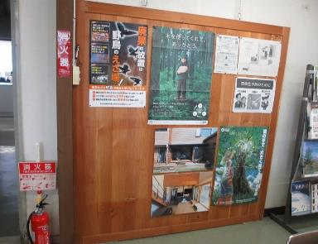
写真⑭
写真を貼り付けてください
写真⑭
写真を貼り付けてください
 | 農薬や化学肥料の使用量を低減している。 | 1点
 | 低農薬栽培等の環境にやさしい方法で作られた農作物を利用又は販売している。
 | 遊休荒廃農地で景観作物（菜の花、ひまわり等）を栽培している。
 | 遊休荒廃農地としないよう貸出しを行っている。
 | 地元産の農産物を積極的に利用又は販売している。
 | 地域材の利用、販売又は商品開発を進めている。
 | 農林業活動への支援をしている。
 | 【備考】 カラマツ材を利用した掲示板を社内に設置 資料No.：（ ）
【写真・資料例】
・遊休荒廃農地で菜の花を植えた写真
・使用した県産材の証明書の資料
・兼業農家の社員の農業による有給休暇推進がわかる社員へのお知らせの資料

生活環境
公害の防止と対策
公害の防止と対策 | 写真⑯又は資料 | 評価点
写真⑯
写真を貼り付けてください
 | 自社が引き起こし得る公害を把握し、発生防止や対策に関するマニュアルを作成している。 | 1点

 | 【備考】 灯油流出による水質汚濁の防止のため、月に一回、朝会で、資料②の読み合わせを実施 資料No.：（ ② ）
【写真・資料例】
・公害（水質汚濁、土壌汚染、大気汚染、騒音・振動）対策のマニュアルの資料
・マニュアルを社内で確認している写真

写真⑰
写真を貼り付けてください
廃棄物の適正処理
廃棄物の適正処理 | 写真⑰又は資料 | 評価点
 | 一般廃棄物、産業廃棄物を適正に処理している。 （内容：産業廃棄物のマニフェスト添付） | 1点

 | 【備考】 資料No.：（ ③ ）
【写真・資料例】
・一般廃棄物、産業廃棄物のマニフェストE票の資料

写真⑱
写真を貼り付けてください
 |  | 生活環境 / 自然環境
（加点項目）廃棄物の適正処理 | 写真⑱又は資料 | 評価点
 | 自社から出る廃棄物の種類を把握し、従業員に処理方法を周知している。 | 1点

【写真・資料例】
・廃棄物置き場に処理方法を掲示してある写真
 | 【備考】 資料No.：（ ）

自然環境
野生動植物の保全と対策
自然環境の保護・保全 | 写真⑲又は資料 | 評価点
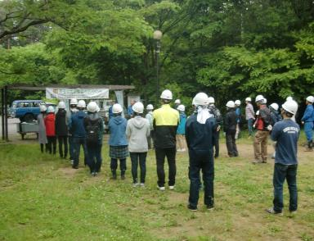
写真⑲
写真を貼り付けてください
 | 自然や生物多様性に配慮して開発を行っている。 | 1点

 | 「市民の森」など市民参加による里山等の整備に参加又は支援している。

 | 【備考】 6月に実施された「市民の森」イベントで里山整備に参加 資料No.：（ ）
【写真・資料例】
・里山整備に参加している写真

写真⑳
写真を貼り付けてください
生物多様性の確保 | 写真⑳又は資料 | 評価点
 | アレチウリ等の外来種の駆除に参加又は支援している。（ の駆除） | 1点

 | 定期的に森林の手入れを行っている。
【写真・資料例】
・外来種駆除に参加している写真
・外来種駆除を行う団体への寄付金の資料
・森林の手入れを行っている写真、頻度の記入
 | 【備考】 資料No.：（ ）

 |  | 自然環境 / 快適環境
自然とのふれあいの促進
自然とのふれあいの促進 | 写真㉑又は資料 | 評価点
写真㉑
写真を貼り付けてください
 | 自社の人材や技術を使って、自然観察会や環境調査を行っている。 | 1点

【写真・資料例】
・自然観察会や環境調査の写真
・自然環境や歴史文化を体験し、学ぶ観光を展開するエコツーリズムを実施団体への寄付金の資料
 | 自然と触れ合うイベント（自然観察会等）を実施又は支援している。（年 回）

 | 自然環境や歴史文化を体験し、学ぶ観光を展開するエコツーリズムを実施又は支援している。

 | 【備考】 資料No.：（ ）

快適環境
松本らしい景観・文化の保全と創出
景観・文化の 保全と創出 | 写真㉒又は資料 | 評価点
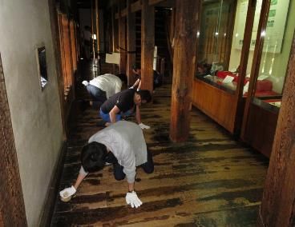
写真㉒
写真を貼り付けてください
【写真・資料例】
・文化財の清掃作業の写真
・無形文化財のぼんぼん・青山様への寄付金の資料
 | 文化財や文化資産を保存・活用する活動に参加又は支援している。 | 1点

 | かおり環境や音環境など、五感に心地よい環境の創出につながる活動を実施、参加又は支援している。

 | 【備考】 ○月に「国宝松本城天守床磨き床磨き」に参加 資料No.：（ ）

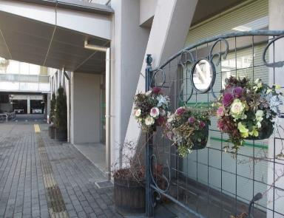
写真㉓
写真を貼り付けてください
緑化の美化と推進
緑化の推進 | 写真㉓又は資料 | 評価点
 | 花壇をつくったり、植樹活動をしている。 | 1点

 | 花いっぱい運動、オープンガーデン事業に参加又はこれらの活動を行う団体を支援している。 （支援している団体名： ）

【写真・資料例】
・花壇の写真
・緑のカーテンの写真
・花フェスタ等を行う団体への寄付金の資料
 | 屋上緑化、壁面緑化、緑のカーテン等の緑を増やす活動を行っている。 （緑化面積： ㎥、敷地面積 ㎥、 緑化率 ％）

 | 【備考】 資料No.：（ ）

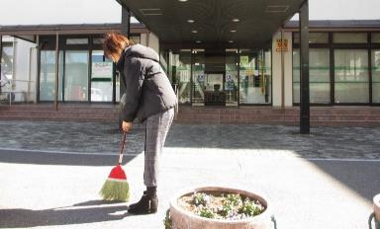
写真㉔
写真を貼り付けてください
 |  | 快適環境
美化の推進 | 写真㉔又は資料 | 評価点
 | 公園の清掃等の公園整備に参加又は支援している。 | 1点

 | 事業所周辺（敷地内・駐車場等）のごみ拾い・清掃をしている。（頻度： 月１回 ）

 | 環境美化月間（週間）等、取組強化期間を設け、従業員へ啓発活動を行っている。（強化期間： 月 日～ 月 日）
【写真・資料例】
・清掃の様子の写真
 | 【備考】 資料No.：（ ）

写真㉕
写真を貼り付けてください
親しめる水辺の創出
水辺の保全 | 写真㉕又は資料 | 評価点
 | 河川清掃や河川パトロールに参加又はこれらの活動を行う団体を支援している。 （支援している団体名： ） | 1点

【写真・資料例】
・○○川をきれいにする会等の河川愛護団体への寄付金の資料
・河川清掃の参加写真
 | 【備考】 資料No.：（ ）

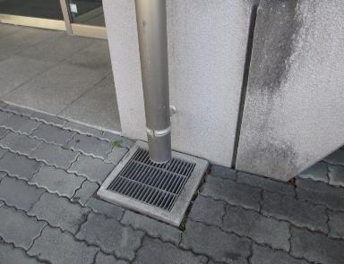
写真㉖
写真を貼り付けてください
地下水・湧水の保全 | 写真㉖又は資料 | 評価点
 | 浸透性舗装や浸透桝等の雨水浸透施設を設置している。 | 1点

 | 【備考】 浸透桝の設置 資料No.：（ ）
【写真・資料例】
・浸透桝の写真、図面の資料
・浸透性舗装の写真、パンフレットの資料

共通する取組み |  | 共通する取組み
環境教育の充実
環境教育の実施 | 写真㉗又は資料 | 評価点
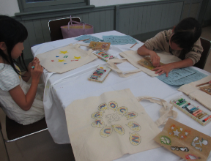
写真㉗
写真を貼り付けてください
 | 子ども達に対する環境教育を実施している。 （内容：○月の地域のお祭りの中で、エコバックをつくる講座を実施） | 2点

 | 地域住民に対する環境教育（環境に関する説明会等も含む。）を実施している。（内容： ○月の工事説明会の中で、○○川の環境について講義をしました。 ）

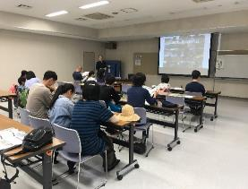
 | 【備考】 資料No.：（ ）

【写真・資料例】
・職業体験の中で環境教育を実施している写真
・環境フェア等への出店写真
・工事説明会で環境について説明している写真
 | 自己採点点数 | 24
 |  | /42点
 | ※環境政策課使用欄
 | 評価点
 |  | /42点

資料①自由様式
本様式の使用は自由です。すでにお使いの書式の提出でも構いません。
ecoオフィスまつもと認定事業 エネルギー使用量実績表

 | 前年度 |  |  |  |  |  |  |  |  |  |  |  |  | 今年度 |  |  |  |  |  |  |  |  |  |  |  |  | 前年度との比較（％）
 | ４月 | ５月 | ６月 | ７月 | ８月 | ９月 | １０月 | １１月 | １２月 | １月 | ２月 | ３月 | 合計 | ４月 | ５月 | ６月 | ７月 | ８月 | ９月 | １０月 | １１月 | １２月 | １月 | ２月 | ３月 | 合計
電気(kwh) |  |  |  |  |  |  |  |  |  |  |  |  | 0 |  |  |  |  |  |  |  |  |  |  |  |  | 0 | #DIV/0!
ガス(kg） |  |  |  |  |  |  |  |  |  |  |  |  | 0 |  |  |  |  |  |  |  |  |  |  |  |  | 0 | #DIV/0!
水道（㎥） |  |  |  |  |  |  |  |  |  |  |  |  | 0 |  |  |  |  |  |  |  |  |  |  |  |  | 0 | #DIV/0!
ガソリン（ℓ） |  |  |  |  |  |  |  |  |  |  |  |  | 0 |  |  |  |  |  |  |  |  |  |  |  |  | 0 | #DIV/0!
重油（ℓ） |  |  |  |  |  |  |  |  |  |  |  |  | 0 |  |  |  |  |  |  |  |  |  |  |  |  | 0 | #DIV/0!
軽油（ℓ） |  |  |  |  |  |  |  |  |  |  |  |  | 0 |  |  |  |  |  |  |  |  |  |  |  |  | 0 | #DIV/0!
その他（灯油等…） |  |  |  |  |  |  |  |  |  |  |  |  | 0 |  |  |  |  |  |  |  |  |  |  |  |  | 0 | #DIV/0!
 |  |  |  |  |  |  |  |  |  |  |  |  | ※年間合計のみご記入いただいても構いません。

ecoオフィスまつもと認定事業 ごみ量実績表

 | 前年度 |  |  |  |  |  |  |  |  |  |  |  |  | 今年度 |  |  |  |  |  |  |  |  |  |  |  |  | 前年度との差（kg）
 | ４月 | ５月 | ６月 | ７月 | ８月 | ９月 | １０月 | １１月 | １２月 | １月 | ２月 | ３月 | 合計 | ４月 | ５月 | ６月 | ７月 | ８月 | ９月 | １０月 | １１月 | １２月 | １月 | ２月 | ３月 | 合計
一般廃棄物(kg) |  |  |  |  |  |  |  |  |  |  |  |  | 0 |  |  |  |  |  |  |  |  |  |  |  |  |  | 0
産業廃棄物(kg） |  |  |  |  |  |  |  |  |  |  |  |  | 0 |  |  |  |  |  |  |  |  |  |  |  |  |  | 0
 |  |  |  |  |  |  |  |  |  |  |  |  | 0 |  |  |  |  |  |  |  |  |  |  |  |  |  | 0
 |  |  |  |  |  |  |  |  |  |  |  |  | ※年間合計のみご記入いただいても構いません。

ecoオフィスまつもと認定事業 グリーン購入金額実績表

 |  | ４月 | ５月 | ６月 | ７月 | ８月 | ９月 | １０月 | １１月 | １２月 | １月 | ２月 | ３月 | 合計 | 購入比率（％）
環境負荷低減に努める企業からの購入金額 |  |  |  |  |  |  |  |  |  |  |  |  |  | 0 | #DIV/0!

その他からの購入金額 |  |  |  |  |  |  |  |  |  |  |  |  |  | 0 | #DIV/0!
全体の購入金額 |  |  |  |  |  |  |  |  |  |  |  |  |  | 0
 |  |  |  |  |  |  |  |  |  |  |  |  |  | ※年間合計のみご記入いただいても構いません。

【記入例】資料①自由様式
資料・記載例
本様式の使用は自由です。すでにお使いの書式の提出でも構いません。
ecoオフィスまつもと エネルギー使用量実績表

 | 前年度（平成30年４月～３月） |  |  |  |  |  |  |  |  |  |  |  |  | 今年度（令和元年４月～３月） |  |  |  |  |  |  |  |  |  |  |  |  | 前年度との比較（％）
 | ４月 | ５月 | ６月 | ７月 | ８月 | ９月 | １０月 | １１月 | １２月 | １月 | ２月 | ３月 | 合計 | ４月 | ５月 | ６月 | ７月 | ８月 | ９月 | １０月 | １１月 | １２月 | １月 | ２月 | ３月 | 合計
電気(kwh) | 16,600 | 11,700 | 10,700 | 10,100 | 9,980 | 9,650 | 8,820 | 10,000 | 12,200 | 14,800 | 15,700 | 15,100 | 145,350 | 13,700 | 9,930 | 9,130 | 8,630 | 9,830 | 9,220 | 8,320 | 9,380 | 10,400 | 13,600 | 15,900 | 14,300 | 132,340 | -9.0
年度合計が分かっている場合は、合計欄だけの使用でも構いません。
ガス(kg） |  |  |  |  |  |  |  |  |  |  |  |  | 0 |  |  |  |  |  |  |  |  |  |  |  |  | 0 | #DIV/0!
水道（㎥） |  |  |  |  |  |  |  |  |  |  |  |  | 0 |  |  |  |  |  |  |  |  |  |  |  |  | 0 | #DIV/0!
ガソリン（ℓ） |  |  |  |  |  |  |  |  |  |  |  |  | 0 |  |  |  |  |  |  |  |  |  |  |  |  | 0 | #DIV/0!
重油（ℓ） |  |  |  |  |  |  |  |  |  |  |  |  | 0 |  |  |  |  |  |  |  |  |  |  |  |  | 0 | #DIV/0!
軽油（ℓ） |  |  |  |  |  |  |  |  |  |  |  |  | 0 |  |  |  |  |  |  |  |  |  |  |  |  | 0 | #DIV/0!
その他（灯油など） |  |  |  |  |  |  |  |  |  |  |  |  | 0 |  |  |  |  |  |  |  |  |  |  |  |  | 0 | #DIV/0!
 |  |  |  |  |  |  |  |  |  |  |  |  | ※年間合計のみご記入いただいても構いません。
マイナスのこの値をチェックシートの記述欄へに書いてください。
ecoオフィスまつもと ごみ量実績表

年度合計が分かっている場合は、合計欄だけの使用でも構いません。
 | 前年度（平成30年４月～３月） |  |  |  |  |  |  |  |  |  |  |  |  | 今年度（令和元年４月～３月） |  |  |  |  |  |  |  |  |  |  |  |  | 前年度との差（kg）
 | ４月 | ５月 | ６月 | ７月 | ８月 | ９月 | １０月 | １１月 | １２月 | １月 | ２月 | ３月 | 合計 | ４月 | ５月 | ６月 | ７月 | ８月 | ９月 | １０月 | １１月 | １２月 | １月 | ２月 | ３月 | 合計
一般廃棄物(kg) |  |  |  |  |  |  |  |  |  |  |  |  | 0 |  |  |  |  |  |  |  |  |  |  |  |  |  | 0
産業廃棄物(kg） |  |  |  |  |  |  |  |  |  |  |  |  | 0 |  |  |  |  |  |  |  |  |  |  |  |  |  | 0
 |  |  |  |  |  |  |  |  |  |  |  |  | 0 |  |  |  |  |  |  |  |  |  |  |  |  |  | 0
 |  |  |  |  |  |  |  |  |  |  |  |  | ※年間合計のみご記入いただいても構いません。

資料①
ecoオフィスまつもと グリーン購入金額実績表

年度合計が分かっている場合は、合計欄だけの使用でも構いません。
 |  | ４月 | ５月 | ６月 | ７月 | ８月 | ９月 | １０月 | １１月 | １２月 | １月 | ２月 | ３月 | 合計 | 購入比率（％）
環境負荷低減に努める企業からの購入金額 |  |  |  |  |  |  |  |  |  |  |  |  |  | 0 | #DIV/0!

その他からの購入金額 |  |  |  |  |  |  |  |  |  |  |  |  |  | 0 | #DIV/0!
全体の購入金額 |  |  |  |  |  |  |  |  |  |  |  |  |  | 0

グリーン購入製品用自由様式
ecoオフィスまつもと グリーン購入実績表
本様式の使用は自由です。すでにお使いの書式の提出でも構いません。

受付日 | 商品名 | 数量 | 税込単価 | 税込小計 | グリーン購入（〇） | 環境負荷低減に努める企業からの購入（〇）

 |  | 年間購入金額
 |  | グリーン購入対象金額
 |  | グリーン購入比率（％） |  | #DIV/0!

